step
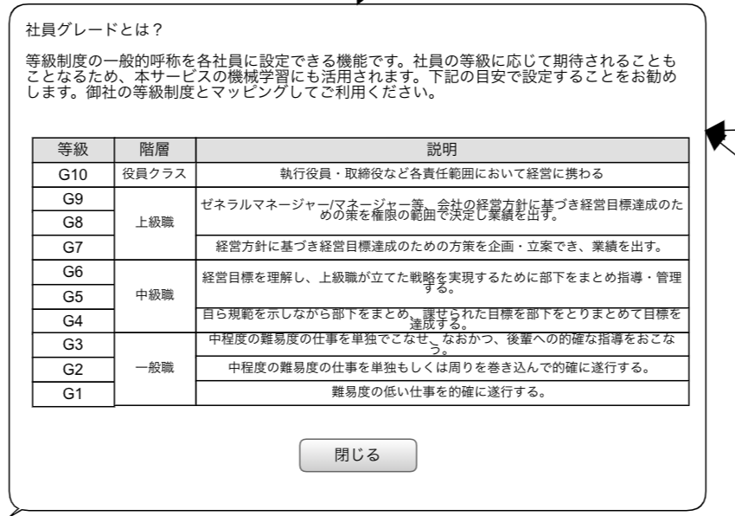
step | 内容 | 備考
1 | JIRAから案件リストをダウンロード | https://drive.google.com/drive/u/0/folders/1soN1jpK4qbCXGChnhvX_RoTJZLELe5Yu
2 | 内容をチェックしつつ「組織分析」や「モデル構築」に関連する案件をピックアップ
3 | Google Driveの共有データorインポートフォルダから、属性情報の含まれたファイルを探す | https://drive.google.com/drive/folders/0APme588uQ1uPUk9PVA
4 | 案件リストに記載する | https://docs.google.com/spreadsheets/d/1EvsIQulpihMtjKbOPS8KSTbFzhce9cI-vuVK6CxGFtU/edit?usp=drive_web&ouid=116398613081056579440
5 | ファイル名を統一し、フォルダに格納する | https://drive.google.com/drive/folders/1rnpYOXKFOr2QbaWoIzdgbndOJGZvQITX
6 | 職種、職位、部署の洗い出し | https://docs.google.com/spreadsheets/d/1fDADVGjGQkk-FAlDOnfMB4uzJFXQEgFKZiqOJkuqONM/edit#gid=0
7 | JOB_TYPESにORIGINAL_JOB_TYPESを付与 | https://docs.google.com/spreadsheets/d/1darmTMovlowwV-e4BM40vkD_xbfD0eqJ/edit#gid=871219049 https://i-globalsociety.atlassian.net/wiki/spaces/GDS/pages/448790625/IGS
8 | JOB_GRADESにUNIVERSAL_JOB_GRADESを付与
9 | EMPLOYEESテーブルをアップデートできる状態に変更する

